Hoja1
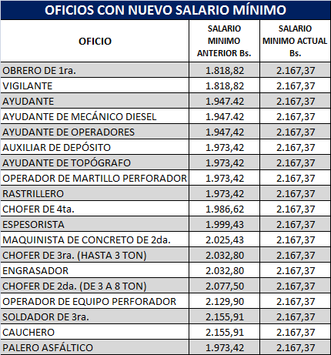
Colegio de Ingenieros de Venezuela
DEPARTAMENTO DE ANÁLISIS Y COSTOS

OFICIOS CUYO SALARIO QUEDÓ POR DEBAJO DEL ACORDADO EN LA CONVENCIÓN COLECTIVA VIGENTE 2016-2018
Valores válidos hasta que la Comision de Advenimiento activada al respecto emita una
resolución y homologue un nuevo Tabulador de Oficios para el Contrato Colectivo
 | 01 de Mayo de 2017

